월
● [2025년 10월] 에덴장애인종합복지관 식단표 ●

 | 월 | 화 | 수 | 목 | 금
 |  |  | 1 | 2 | 3
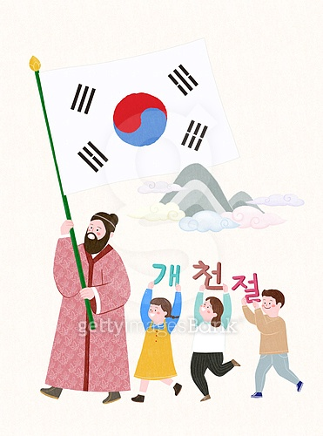
점심 |  |  | 꼬치어묵우동 | 잡곡밥
 |  |  | 추가밥 | 들깨미역국
 |  |  | 떡갈비바베큐조림 | 돈사태떡찜
 |  |  | 고구마샐러드 | 오색모듬전
 |  |  | 단무지무침 | 참나물겉절이
 |  |  | 포기김치 | 포기김치
열량 |  |  | 582 | 589
 | 6 | 7 | 8 | 9 | 10
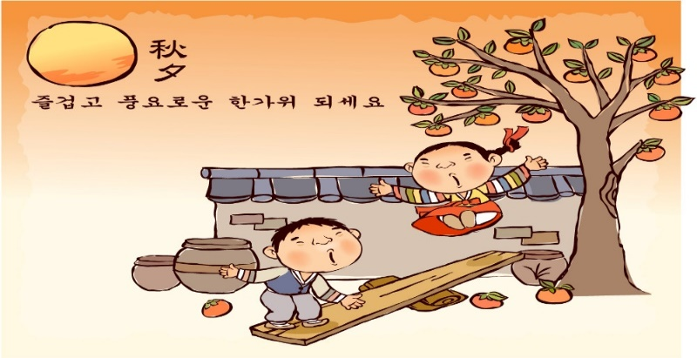
점심 |  |  |  |  | 잡곡밥
 |  |  |  |  | 근대된장국
 |  |  |  |  | 돈육두루치기
 |  |  |  |  | 가지튀김&양념장
 |  |  |  |  | 깻잎지
 |  |  |  |  | 포기김치
열량 |  |  |  |  | 575
 | 13 | 14 | 15 | 16 | 17
점심 | 잡곡밥 | 잡곡밥 | 비빔밥 | 잡곡밥 | 잡곡밥
 | 육개장 | 감자수제비국 | 유부장국 | 물만두계란국 | 미역국
 | 오징어새송이초무침 | 제육김치볶음 | 계란후라이 | 찜닭 | 돈까스&소스
 | 두부구이&양념장 | 후랑크소시지볶음 | 콘샐러드 | 청포묵김무침 | 꽃맛살샐러드
 | 미역줄기볶음 | 콩나물무침 | 요구르트 | 청경채무침 | 오복지무침
 | 포기김치 | 깍두기 | 포기김치 | 포기김치 | 포기김치
열량 | 574 | 546 | 574 | 569 | 588
 | 20 | 21 | 22 | 23 | 24
점심 |  | 잡곡밥 | 잔치국수 | 잡곡밥 | 잡곡밥
 |  | 모듬어묵국 | 추가밥 | 황태콩나물해장국 | 돈육고추장찌개
 |  | 오징어제육불고기 | 순대찜 | 닭볶음탕 | 한식잡채
 |  | 마늘쫑맛살볶음 | 비빔만두 | 구운어묵볶음 | 쥐어채볶음
 |  | 숙주나물 | 우엉조림 | 부추겉절이 | 오이양파무침
 |  | 포기김치 | 포기김치 | 포기김치 | 포기김치
열량 |  | 565 | 618 | 571 | 595
 | 27 | 28 | 29 | 30 | 31
점심 | 잡곡밥 | 잡곡밥
 | 도토리묵국 | 닭곰탕
 | 모듬장조림 | 오징어김치전
 | 감자당근채볶음 | 미니새송이조림
 | 상추겉절이 | 오이고추쌈장무침
 | 포기김치 | 깍두기
열량 | 564 | 580
◆ 원산지 표시 ◆ 쌀:국내산 / 배추김치:배추(국내산),고춧가루(국내산) / 소고기 및 가공품:호주산 / 돼지고기 및 가공품:국내산 / 두부류 및 콩가공품(대두):수입산 명태(북어,코다리):러시아산 / 오리:중국산 / 고등어:국내산 / 갈치:모로코산 / 낙지,쭈꾸미:베트남산 / 꽃게:중국산 / 조기:기니산 참치캔(가다랑어):원양산 / 닭가공품:국내산 / 오징어 및 가공품:중국산 / 닭곰탕:닭(국내산) / 닭볶음탕, 찜닭:닭(국내산과 브라질산 섞음) ◆ 식단표 작성 : 청밀 영양사 심혜영 에덴장애인종합복지관

1주
● 주간식단표 ●

 | 월 | 화 | 수 | 목 | 금
 |  |  | 1 | 2 | 3
점심 |  |  | 꼬치어묵우동 | 잡곡밥
 |  |  | 추가밥 | 들깨미역국
 |  |  | 떡갈비바베큐조림 | 돈사태떡찜
 |  |  | 고구마샐러드 | 오색모듬전
 |  |  | 단무지무침 | 참나물겉절이
 |  |  | 포기김치 | 포기김치
열량 |  |  | 582 | 589
◆ 원산지 표시 ◆ 쌀:국내산 / 배추김치:배추(국내산),고춧가루(국내산) / 소고기 및 가공품:호주산 / 돼지고기 및 가공품:국내산 / 두부류 및 콩가공품(대두):수입산 명태(북어,코다리):러시아산 / 오리:중국산 / 고등어:국내산 / 갈치:모로코산 / 낙지,쭈꾸미:베트남산 / 꽃게:중국산 참치캔(가다랑어):원양산 / 닭가공품:국내산 / 오징어 및 가공품:중국산 / 닭곰탕:닭(국내산) / 닭볶음탕, 찜닭:닭(국내산과 브라질산 섞음) ◆ 식재 사정 및 식수인원에 의하여 식단은 변경될 수 있습니다.

2주
● 주간식단표 ●

 | 월 | 화 | 수 | 목 | 금
 | 6 | 7 | 8 | 9 | 10
점심 |  |  |  |  | 잡곡밥
 |  |  |  |  | 근대된장국
 |  |  |  |  | 돈육두루치기
 |  |  |  |  | 가지튀김&양념장
 |  |  |  |  | 깻잎지
 |  |  |  |  | 포기김치
열량 |  |  |  |  | 575
◆ 원산지 표시 ◆ 쌀:국내산 / 배추김치:배추(국내산),고춧가루(국내산) / 소고기 및 가공품:호주산 / 돼지고기 및 가공품:국내산 / 두부류 및 콩가공품(대두):수입산 명태(북어,코다리):러시아산 / 오리:중국산 / 고등어:국내산 / 갈치:모로코산 / 낙지,쭈꾸미:베트남산 / 꽃게:중국산 참치캔(가다랑어):원양산 / 닭가공품:국내산 / 오징어 및 가공품:중국산 / 닭곰탕:닭(국내산) / 닭볶음탕, 찜닭:닭(국내산과 브라질산 섞음) ◆ 식재 사정 및 식수인원에 의하여 식단은 변경될 수 있습니다.

3주
● 주간식단표 ●

 | 월 | 화 | 수 | 목 | 금
 | 13 | 14 | 15 | 16 | 17
점심 | 잡곡밥 | 잡곡밥 | 비빔밥 | 잡곡밥 | 잡곡밥
 | 육개장 | 감자수제비국 | 유부장국 | 물만두계란국 | 미역국
 | 오징어새송이초무침 | 제육김치볶음 | 계란후라이 | 찜닭 | 돈까스&소스
 | 두부구이&양념장 | 후랑크소시지볶음 | 콘샐러드 | 청포묵김무침 | 꽃맛살샐러드
 | 미역줄기볶음 | 콩나물무침 | 요구르트 | 청경채무침 | 오복지무침
 | 포기김치 | 깍두기 | 포기김치 | 포기김치 | 포기김치
열량 | 574 | 546 | 574 | 569 | 588
◆ 원산지 표시 ◆ 쌀:국내산 / 배추김치:배추(국내산),고춧가루(국내산) / 소고기 및 가공품:호주산 / 돼지고기 및 가공품:국내산 / 두부류 및 콩가공품(대두):수입산 명태(북어,코다리):러시아산 / 오리:중국산 / 고등어:국내산 / 갈치:모로코산 / 낙지,쭈꾸미:베트남산 / 꽃게:중국산 참치캔(가다랑어):원양산 / 닭가공품:국내산 / 오징어 및 가공품:중국산 / 닭곰탕:닭(국내산) / 닭볶음탕, 찜닭:닭(국내산과 브라질산 섞음) ◆ 식재 사정 및 식수인원에 의하여 식단은 변경될 수 있습니다.

4주
● 주간식단표 ●

 | 월 | 화 | 수 | 목 | 금
 | 20 | 21 | 22 | 23 | 24
점심 |  | 잡곡밥 | 잔치국수 | 잡곡밥 | 잡곡밥
 |  | 모듬어묵국 | 추가밥 | 황태콩나물해장국 | 돈육고추장찌개
 |  | 오징어제육불고기 | 순대찜 | 닭볶음탕 | 한식잡채
 |  | 마늘쫑맛살볶음 | 비빔만두 | 구운어묵볶음 | 쥐어채볶음
 |  | 숙주나물 | 우엉조림 | 부추겉절이 | 오이양파무침
 |  | 포기김치 | 포기김치 | 포기김치 | 포기김치
열량 |  | 565 | 618 | 571 | 595
◆ 원산지 표시 ◆ 쌀:국내산 / 배추김치:배추(국내산),고춧가루(국내산) / 소고기 및 가공품:호주산 / 돼지고기 및 가공품:국내산 / 두부류 및 콩가공품(대두):수입산 명태(북어,코다리):러시아산 / 오리:중국산 / 고등어:국내산 / 갈치:모로코산 / 낙지,쭈꾸미:베트남산 / 꽃게:중국산 참치캔(가다랑어):원양산 / 닭가공품:국내산 / 오징어 및 가공품:중국산 / 닭곰탕:닭(국내산) / 닭볶음탕, 찜닭:닭(국내산과 브라질산 섞음) ◆ 식재 사정 및 식수인원에 의하여 식단은 변경될 수 있습니다.

5주
● 주간식단표 ●

 | 월 | 화 | 수 | 목 | 금
 | 27 | 28 | 29 | 30 | 31
점심 | 잡곡밥 | 잡곡밥
 | 도토리묵국 | 닭곰탕
 | 모듬장조림 | 오징어김치전
 | 감자당근채볶음 | 미니새송이조림
 | 상추겉절이 | 오이고추쌈장무침
 | 포기김치 | 깍두기
열량 | 564 | 580
◆ 원산지 표시 ◆ 쌀:국내산 / 배추김치:배추(국내산),고춧가루(국내산) / 소고기 및 가공품:호주산 / 돼지고기 및 가공품:국내산 / 두부류 및 콩가공품(대두):수입산 명태(북어,코다리):러시아산 / 오리:중국산 / 고등어:국내산 / 갈치:모로코산 / 낙지,쭈꾸미:베트남산 / 꽃게:중국산 참치캔(가다랑어):원양산 / 닭가공품:국내산 / 오징어 및 가공품:중국산 / 닭곰탕:닭(국내산) / 닭볶음탕, 찜닭:닭(국내산과 브라질산 섞음) ◆ 식재 사정 및 식수인원에 의하여 식단은 변경될 수 있습니다.

